상품제안서
고급무광쇼핑백-3호 19종 | 상품코드: S45854

 |  |  |  |  |  |  | 02-713-8555 | www.synergygift.co.kr
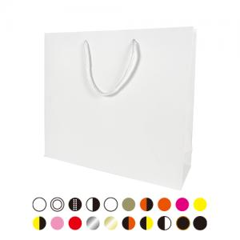

【상세/제작정보】 | <p><span style="font-size: 14pt;">※ 200개부터 발주가능</span></p><p><span style="font-size: 14pt;">※ 200~299개 까지는 인쇄불가 무지로만 출고 가능합니다.</span></p>

【인쇄/포장옵션】 | 실크, 불박 / 포장불가능

【공급단가】 | 수량 | 200~ | 500~ | 1,000~ | 3,000~ | 5,000~
*VAT별도 | 단가 | 1,060원 | 1,000원 | 840원 | 820원 | 800원

【상품 URL】 | https://www.synergygift.co.kr:443/src/goods_detail.php?gdno=45854

